Sheet1
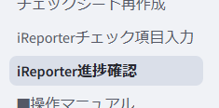
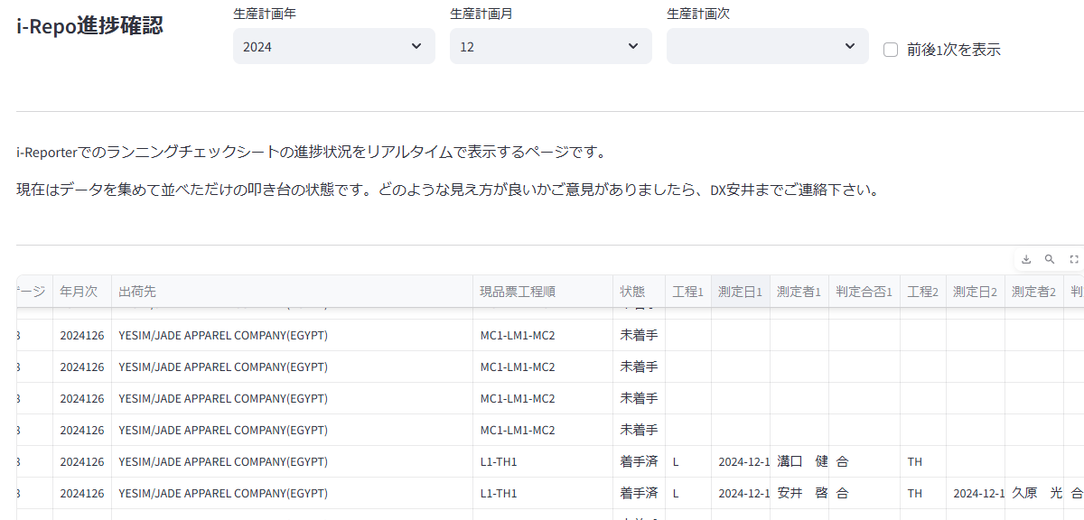
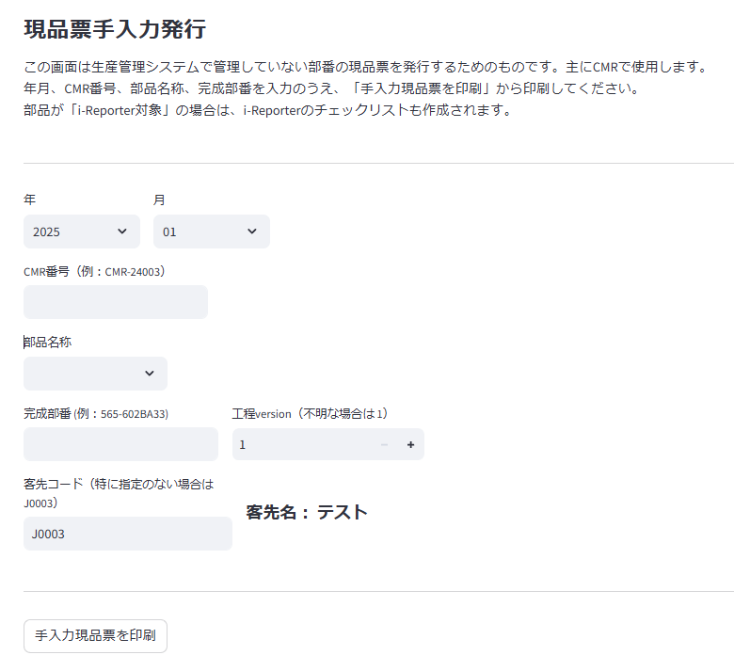

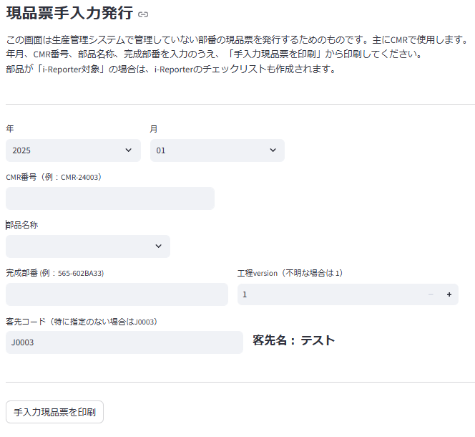

画面中部は入力項目です
現品票に印刷する内容を入力します

入力項目への入力が完了したら、
「手入力現品票を印刷」ボタンを押下します

対象となる生産年月を入力します
※初期値は翌月です

CMR番号を入力します。
製作依頼通知書に載っています

部品名称を入力します。
プルダウンから選択します

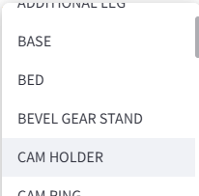

完成部番
正確にご入力ください

作業のチェック項目を展開するため、適用する工程のVersionを入力します。
※わかっていることは稀と思われます。不明な場合は初期値の 1 をご入力ください。

特別に客先を入力する必要がある場合は
客先コードを指定してください。
※大半が客先無と思われますので、
その場合は初期値の J0003（テスト） のままにしてください。

「手入力現品票を印刷」を押下すると、
現品票エクセルが作成されます。
「処理結果ダウンロード」より保存してご利用ください。

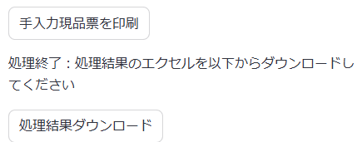

ランニングチェックシート
現品票

 | 不合格 |  | 現品票も不合格

 | i-Reporterで運用中のランニングチェックシートが不合格の時、
 | 紐づいている現品票も連動して「不合格の現品票」となります。

ランニングチェックシート（２枚目）
現品票（２枚目）

 | 再発行 |  |  | 再発行

 | ランニングチェックシートを再発行する必要がある場合は、
 | 新たに紐づいた現品票を再発行する必要があります。
 | その画面が「チェックシート再作成」画面です。

ランニングチェックシート
現品票

 |  |  | 汚損、紛失等

 |  | ランニングチェックシートの再発行を伴わない場合は、「チェックシート再作成」画面ではなく、 「現品票発行」画面から現品票を再発行してください

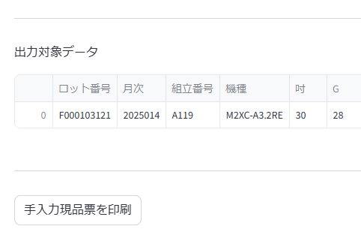
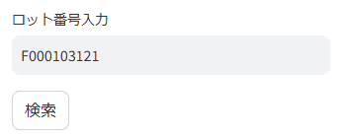

再発行したい部品の「ロット番号」を入力して、
「検索」ボタンを押下します。

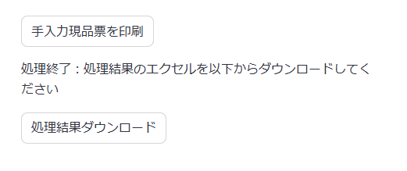

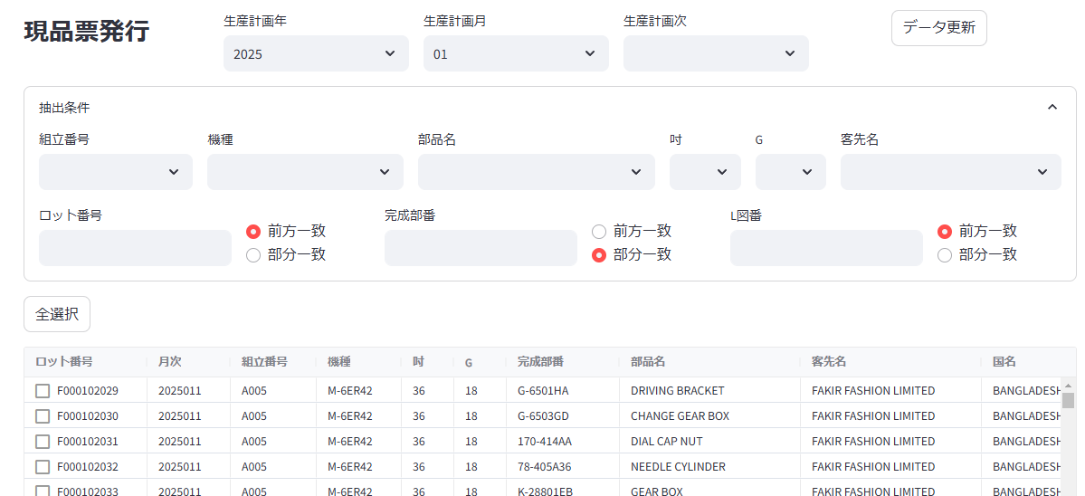

上部は抽出項目です
現品票を出力する対象を絞り込みます

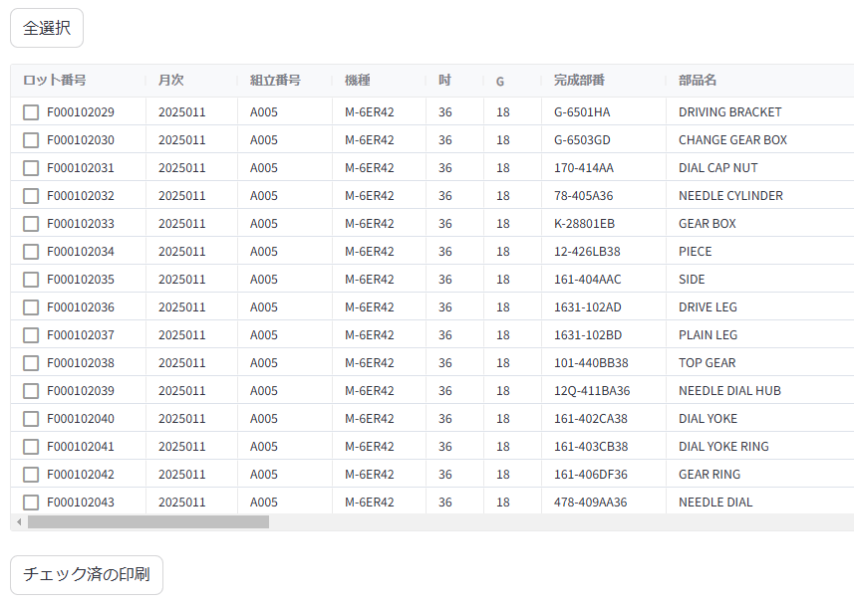

画面中部は抽出結果が一覧で表示されます。
ここで実際に印刷する対象をチェックします。

画面下部は印刷の指示を行います。
「チェック済の印刷」を押下すると現品票が作成されます

生産計画の 年 月 次 で絞り込みます。
年 月 は初期値で"翌月"が入力されます。
次 は入力は必須ではありません。

より詳細な抽出条件を指定できます
組立番号、機種、部品名、吋、客先名はプルダウンです。
※プルダウンは生産年月次で絞り込んだ中に存在するものだけが表示されます。

ロット番号、完成部番、L図番は文字列一致での絞り込みです。
※購買課ご要望により、完成部番は部分一致を初期値としています。

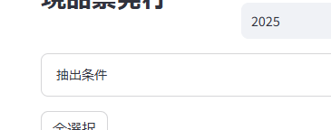

「抽出条件」をクリックすると、
折りたたむことが出来ます。

画面右上のデータ更新ボタンは、現時点では使用しない予定です。
※誤って押してしまっても影響はありません。

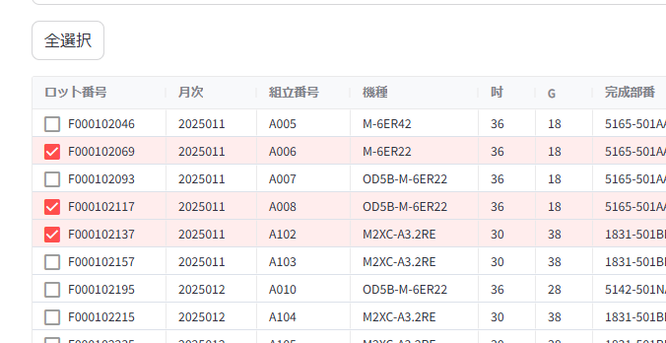
現品票を印刷したい項目にチェックを入れます。

「全選択」ボタンを押下すると一覧に表示されている全ての項目がチェックされます。
（「全選択」ボタンは「全解除」ボタンに切り替わります）

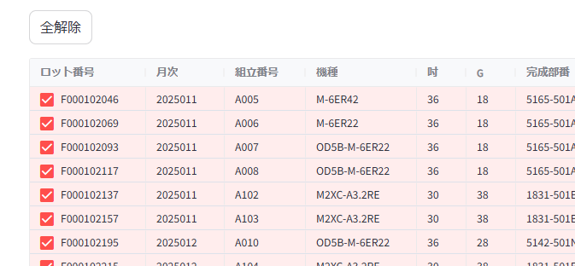

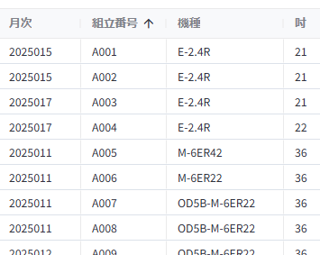
各項目のカラム名をクリックすると、
一覧を昇順・降順で並び替えすることが可能です。

「手入力現品票を印刷」を押下すると、
現品票エクセルが作成されます。
「処理結果ダウンロード」より保存してご利用ください。

「チェック済の印刷」を押下すると、
現品票エクセルが作成されます。
「処理結果ダウンロード」より保存してご利用ください。

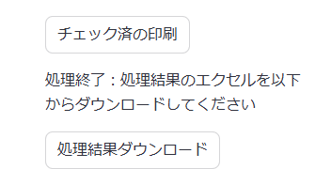

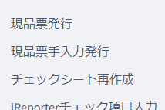

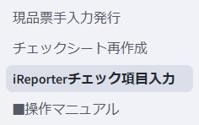

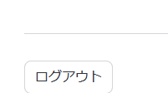
各画面のログアウトを押下すると、
パスワード入力画面に戻ります。

パスワードを入力して「ログイン」ボタンを押下すると、
「i-Reporter_チェック登録」の画面にアクセスできます。

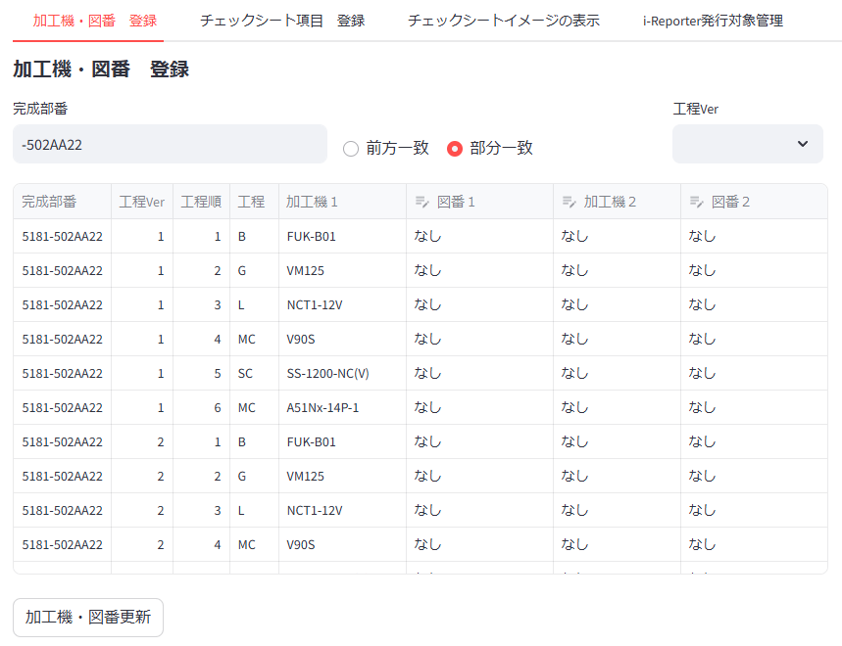

上部は抽出項目です

４画面で構成されています。
タブを切り替えて使用します。

 | 登録の流れ 以下の①～③を繰り返します

 | ①図番を登録 | ②チェック項目登録 |  | ③登録結果の確認 | ※管理用画面（設定切替え）

上部は抽出項目です

「加工機・図番更新」ボタンを
押下すると更新されます
中部は登録項目です
主に図番１を登録します。

画面下部は参考情報です
図番登録時にご利用ください

完成部番で絞り込みます。
工程Verで絞り込みます。

完成部番～加工機１までは
簡易マスタ登録画面からデータを取得しています

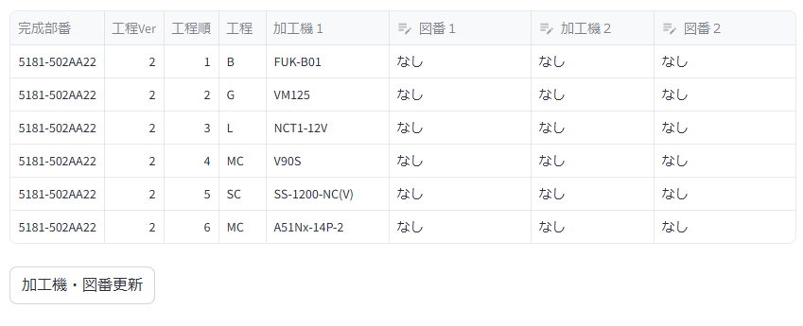

図番１に対応する図番を入力します。
加工機２、図番２は、一つの完成部番に対して二つ目の加工機、図番を対応させる場合に使用します。
※現時点ではｵｲﾙﾐｽﾄ専用を想定しています

入力が完了したら、
「加工機・図番更新」ボタンを押下することで
データを更新します。
※完了時はボタンの下に「更新完了」が表示されます。

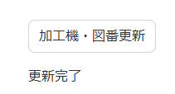

更新完了が表示されれば、データの登録が完了しています。

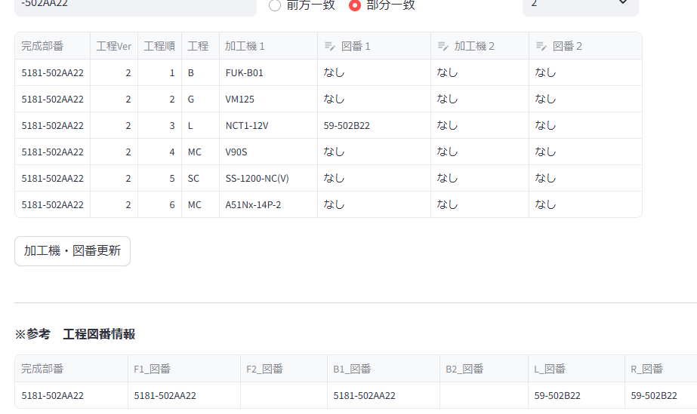

参考情報から
コピー＆ペースト可能です。
ブラウザの設定変更が必要な場合が
ありますので、コピー＆ペースト出来ない場合は、マニュアルの最後に記載されている手順をご確認ください。

アドレスバーに chrome://flags と入力します。

画面上部の search flags に
Insecure origins treated as secure と入力します

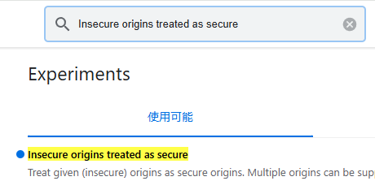

こちらが表示されるようになりますが、
社内サーバーのみの指定のため問題ありません。
そのままご利用ください。

アドレスバーに Edge://flags と入力します。

画面上部の フラグの検索 に
Insecure origins treated as secure と入力します

こちらが表示されるようになりますが、
社内サーバーのみの指定のため問題ありません。
そのままご利用ください。

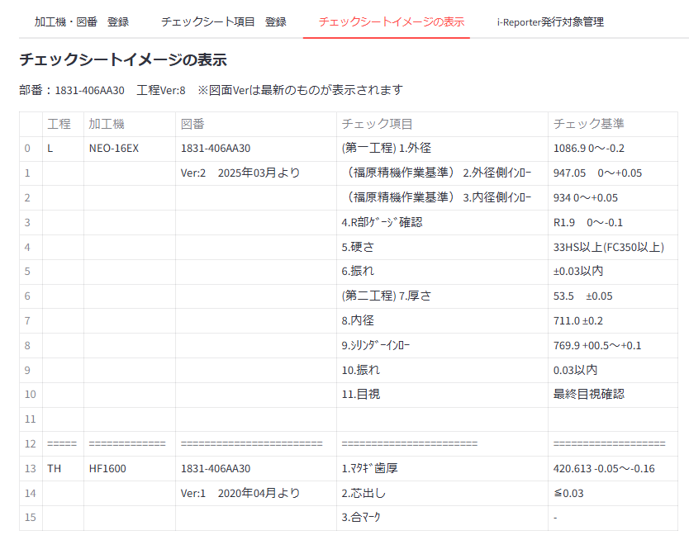
チェックシートの表示イメージを確認できる画面です。
入力結果の参考情報としてご活用ください。
※図番のVer指定は出来ません。最新の図面Verが表示されます。

チェックシートイメージが表示されるのは、
「チェックシート項目 登録」画面で表示されている
図番の情報と対応したチェックシートです
ここで何も選ばれていないと、チェックシートイメージは表示されません。

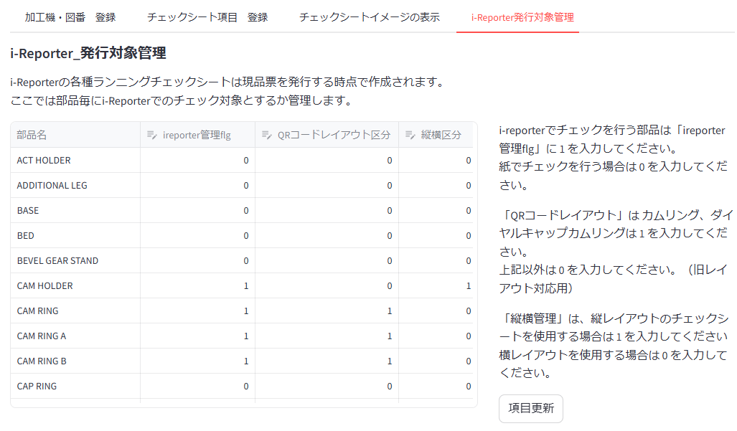

入力項目です

入力後、「項目更新」ボタン
を押下すると更新されます

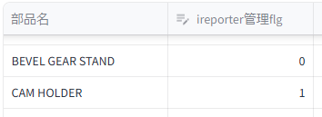
i-Reporterでチェックを行う部品は 1 を入力します。
紙のチェックシートを行う部品は 0 を入力します。
0 → 1 に変更する場合は購買課への事前連絡が必須です。
目安として、２カ月前には連絡するようにしてください。
※例えば2025年4月の生産分から、紙からi-Reporterでのチェックに変更する場合、もし現品票を出力済だったときは購買課側で現品票の差し替え再出力が必要になるためです。
2月には出力が完了している可能性が高いです。

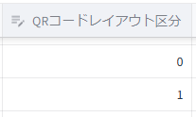
旧レイアウトQRコードを使用する場合は 1 を入力します。
新レイアウトQRコードを使用する場合は 0 を入力します。
カムリング、ダイヤルキャップカムリングは 1 を入力、左記以外は 0 を入力という分け方になります。もしカムリング、ダイヤルキャップがエクセルでのチェック項目入力をやめた場合は、 0 に変更します。
※0 → 1 に変更する場合は購買課への事前連絡が必須です。もし現品票を出力済みだったときは購買課側で現品票の差し替え再出力が必要となるためです。

標準のチェックシートを使用する場合は 0 、縦長のチェックシートを使用する場合は 1 を入力します。
目安として、チェック項目の総数が 23項目を超えることがある場合は、
1 を入力してください。
例として、カムホルダーは23項目を超える可能性があるので、
1 を入力しています。
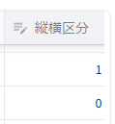



更新完了が表示されれば、データの登録が完了しています。

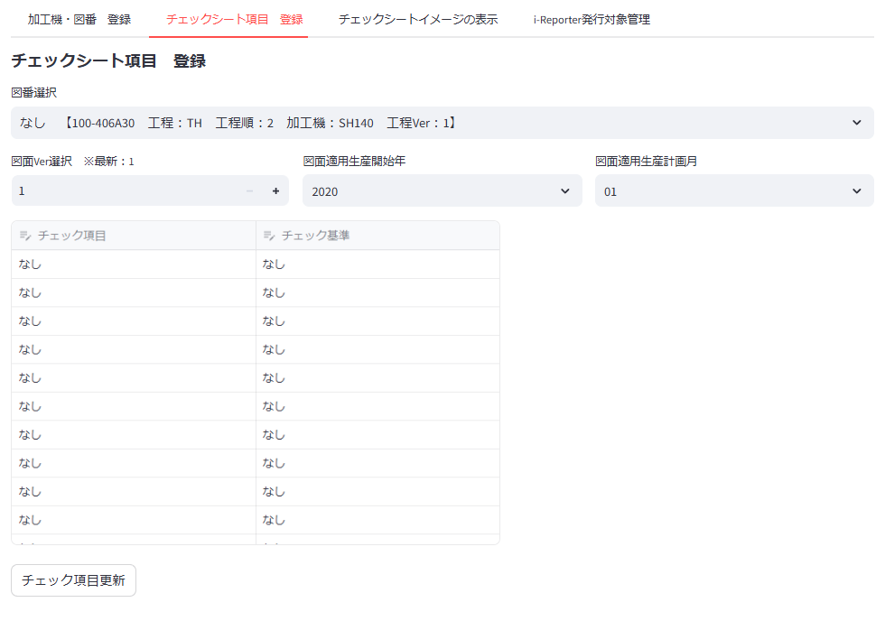

画面上部で、チェック項目を入力する部番の情報を絞り込みます。

画面中部は入力項目です
※画面上部の入力が無いと表示されません

チェック項目更新ボタンを押下して更新します

チェック項目を入力する図番を選択します

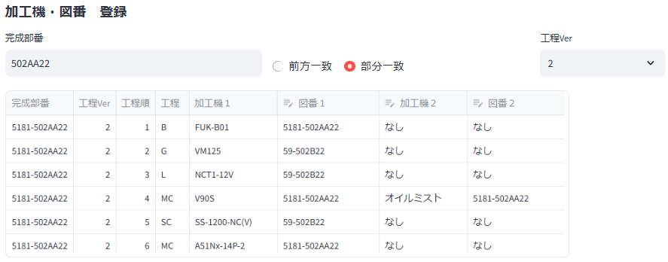

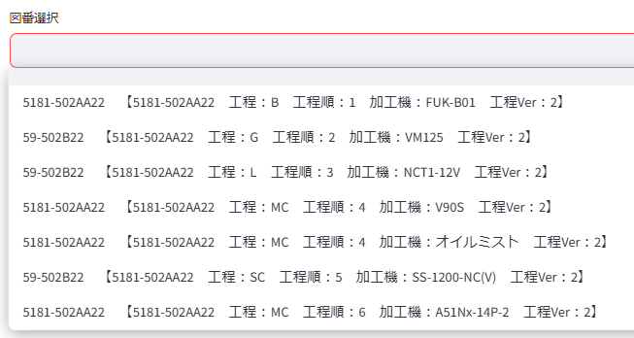
加工機・図番 登録 画面で一覧表示されている図番が
プルダウンで選択可能になります

図番２ に入力がある場合は、
プルダウンに追加されます

図面Verを選択します。
入力済みの最新のverが表示されますので、新規に入力する場合は一つ繰り上げたVerに切り替えてください。
※図の例では、最新Verが 2 なので、次は 3 に切り替える
図面Verの適用開始 年 と 月 は入力必須です。
運用中の図面の年月を入力する場合は過去日になりますので、おおよその年月で問題ありません。
来月から新しい図面に切り替わる等で、未来日を入力する場合は正確に入力してください

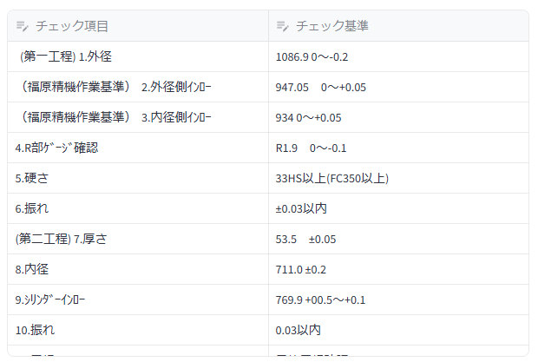

入力の一覧画面は同じ一覧画面間や、エクセルとの間でコピー＆ペーストが可能です。
過去Verから項目を一つ追加するだけ、のような場合はまず過去の一覧をコピーして貼り付けてください。
※コピー＆ペーストが出来ない場合は、マニュアルの最後に記載している「コピー＆ペーストが出来ない場合の設定」を参考にしてください。

 |  |  |  |  |  | D

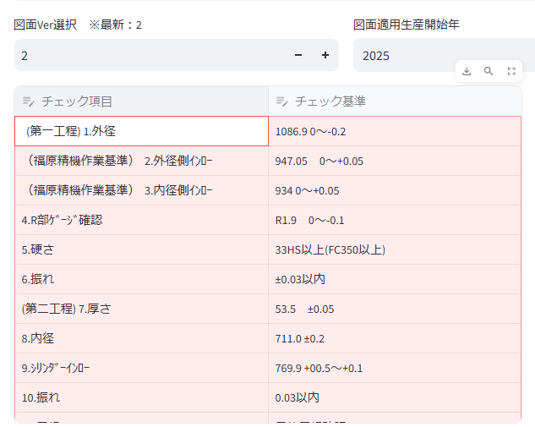
Ver2のチェック項目の内容を「ctrl + c」でコピーし、
Ver3に切り替えて「ctrl + v」で貼り付けました。
その後、変更点のある箇所だけ変更することで、
入力の省力化が可能です。

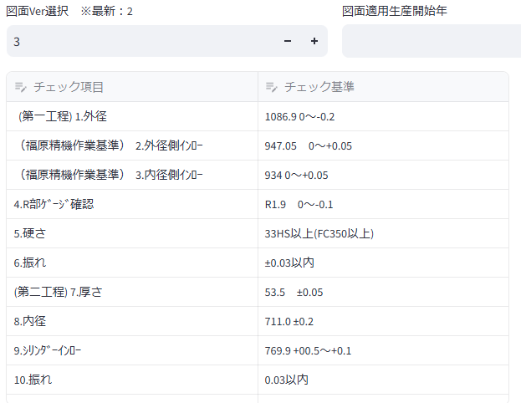

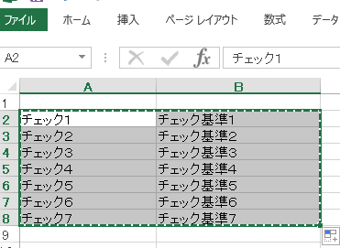

エクセルで入力されている内容を「ctrl + c」でコピーし、
一覧画面に「ctrl + v」で貼り付けることも可能です。

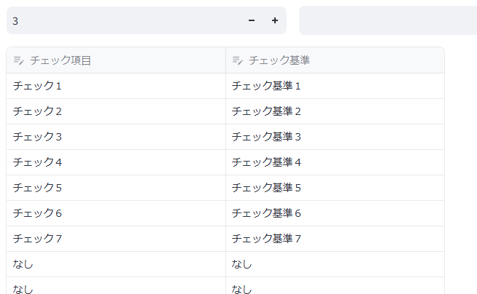

現品票発行 ＆ i-Repoチェックシート管理

